Promedio
Promedio anual de precipitación pluvial (2020–2025
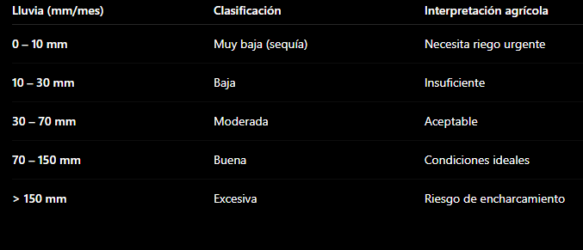
Meses de 20-25 | Promedio | Total lluvia
Enero | 9.3283333333 | 111.94
Febrero | 5.1766666667 | 62.12
Marzo | 2.4258333333 | 29.11
Abril | 10.4675 | 125.61
Mayo | 26.029166667 | 312.35
Junio | 96.903333333 | 1162.84
Julio | 87.88 | 1054.56
Agosto | 95.249166667 | 1142.99
Septiembre | 101.2725 | 1215.27
Octubre | 46.465833333 | 557.59
Noviembre | 15.435833333 | 185.23
Diciembre | 5.3383333333 | 64.06

Historial año 20 al 25
Mes | Lluvia total
Jan-20 | 9.82
Feb-20 | 8.3
Mar-20 | 11.4
Apr-20 | 37
May-20 | 12.5
Jun-20 | 159.42
Jul-20 | 221.6
Aug-20 | 211.33
Sep-20 | 207.05
Oct-20 | 82.52
Nov-20 | 17.52
Dec-20 | 16.93
Jan-21 | 0.32
Feb-21 | 0.4
Mar-21 | 11.31
Apr-21 | 35.2
May-21 | 5.6
Jun-21 | 242.5
Jul-21 | 155.3
Aug-21 | 130.2
Sep-21 | 241
Oct-21 | 80.4
Nov-21 | 5.5
Dec-21 | 12.1
Jan-22 | 34.8
Feb-22 | 0
Mar-22 | 0
Apr-22 | 9.8
May-22 | 62.61
Jun-22 | 183.8
Jul-22 | 131.62
Aug-22 | 191.51
Sep-22 | 278.61
Oct-22 | 60.92
Nov-22 | 20.8
Dec-22 | 5.21
Jan-23 | 0.8
Feb-23 | 0
Mar-23 | 6.4
Apr-23 | 42.31
May-23 | 115.1
Jun-23 | 38.2
Jul-23 | 179.9
Aug-23 | 187.53
Sep-23 | 69.48
Oct-23 | 176.42
Nov-23 | 121.11
Dec-23 | 8.41
Jan-24 | 1.9
Feb-24 | 32.3
Mar-24 | 0
Apr-24 | 0
May-24 | 33.22
Jun-24 | 223.52
Jul-24 | 281.74
Aug-24 | 258.62
Sep-24 | 262.81
Oct-24 | 68.61
Nov-24 | 10.4
Dec-24 | 10.7
Jan-25 | 64.3 | 111.94
Feb-25 | 21.12 | 62.12
Mar-25 | 0 | 29.11
Apr-25 | 1.3 | 125.61
May-25 | 83.32 | 312.35
Jun-25 | 315.4 | 1162.84
Jul-25 | 84.4 | 1054.56
Aug-25 | 163.8 | 1142.99
Sep-25 | 156.32 | 1215.27
Oct-25 | 88.72 | 557.59
Nov-25 | 9.9 | 185.23
Dec-25 | 10.71 | 64.06
 |  | 125.61
 |  | 64.06

